Hoja1
0 | 0 | 0.00E+00 | 0.00E+00
9.7571971385E-06 | 0.01 | 2.00E-03 | 2.06E+00
1.2660463696E-05 | 0.01298 | 4.00E-03 | 4.11E+00
2.4272667756E-05 | 0.02488 | 6.00E-03 | 6.17E+00
7.072481884E-05 | 0.07248 | 8.00E-03 | 8.23E+00
0.0002565195704 | 0.2629 | 1.00E-02 | 1.03E+01
0.00099969573871 | 1.024 | 1.20E-02 | 1.23E+01
0.0039719013079 | 4.071 | 1.40E-02 | 1.44E+01
0.015863596692 | 16.26 | 1.60E-02 | 1.65E+01
0.020616384261 | 21.13 | 1.80E-02 | 1.85E+01
0.022561533636 | 23.01 | 2.00E-02 | 2.06E+01
0.023411403204 | 23.68 | 2.20E-02 | 2.25E+01
0.026477819019 | 25.8 | 2.40E-02 | 2.42E+01
0.029353849833 | 27.75 | 2.60E-02 | 2.56E+01
0.030999259669 | 28.35 | 2.80E-02 | 2.68E+01
0.035922183954 | 29.91 | 3.00E-02 | 2.79E+01
0.040100137157 | 31.33 | 3.20E-02 | 2.88E+01
0.042597602045 | 31.77 | 3.40E-02 | 2.95E+01
0.05040289079 | 32.64 | 3.60E-02 | 3.02E+01
0.055901371182 | 33.6 | 3.80E-02 | 3.07E+01
0.060074596961 | 33.86 | 4.00E-02 | 3.12E+01
0.072518414213 | 34.72 | 4.20E-02 | 3.16E+01
 |  | 4.40E-02 | 3.20E+01
XTRACT |  | 4.60E-02 | 3.23E+01
Con control de fuerza |  | 4.80E-02 | 3.26E+01
 |  | 5.00E-02 | 3.29E+01
 |  | 5.20E-02 | 3.31E+01
 |  | 5.40E-02 | 3.33E+01
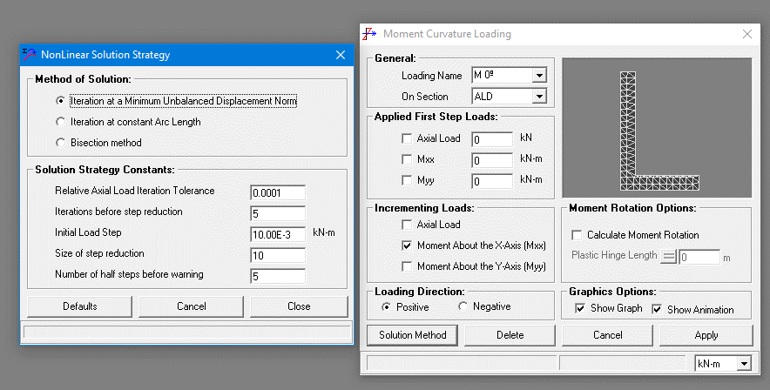
 |  | 5.60E-02 | 3.35E+01
 |  | 5.80E-02 | 3.37E+01
 |  | 6.00E-02 | 3.39E+01
 |  | 6.20E-02 | 3.40E+01
 |  | 6.40E-02 | 3.41E+01
 |  | 6.60E-02 | 3.43E+01
 |  | 6.80E-02 | 3.44E+01
 |  | 7.00E-02 | 3.45E+01

